mozgasi-helyzeti
ssz | h (m) | m1 (kg) | m (kg) | t (ms) | s (m) | v (számított) | v (mért) | különbség | %
1 | 1 | 0.01 | 0.112 | 7.57 | 0.01 | 1.27 | 1.32 | 0.05 | 4.22%
2 | 1 | 0.02 | 0.112 | 5.57 | 0.01 | 1.72 | 1.80 | 0.07 | 4.18%
3 | 1 | 0.02 | 0.162 | 6.33 | 0.01 | 1.47 | 1.58 | 0.11 | 7.64%
4 |  |  |  |  | 0.01 | #DIV/0! | #DIV/0! | #DIV/0! | #DIV/0!
5 |  |  |  |  | 0.01 | #DIV/0! | #DIV/0! | #DIV/0! | #DIV/0!
6 |  |  |  |  |  | #DIV/0! | #DIV/0! | #DIV/0! | #DIV/0!
7 |  |  |  |  |  | #DIV/0! | #DIV/0! | #DIV/0! | #DIV/0!
8 |  |  |  |  |  | #DIV/0! | #DIV/0! | #DIV/0! | #DIV/0!
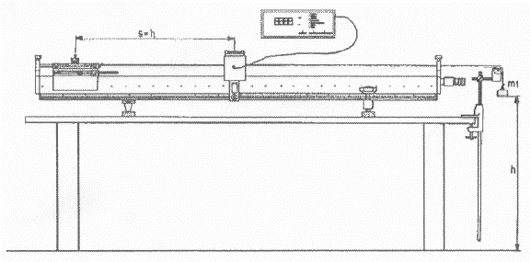

rugo - mozgasi
Rugó vizsgálata

 | nyújtó nehezék (G)
15 | 10
17 | 20
19 | 30
21 | 40
23 | 50
25 | 60
28 | 70
29 | 80
31 | 90
33 | 100
ssz. | hossz (cm) | nyújtó nehezék (G) | rugóállandó
1 | 15 | 10
2 | 17 | 20 | 5
3 | 19 | 30 | 5
4 | 21 | 40 | 5
5 | 23 | 50 | 5
6 | 25 | 60 | 5
7 | 28 | 70 | 3.3333333333
8 | 29 | 80 | 10
9 | 31 | 90 | 5
10 | 33 | 100 | 5
11 |  |  | 3.0303030303
12 |  |  | #DIV/0!
13 |  |  | #DIV/0!
14 |  |  | #DIV/0!
15 |  |  | #DIV/0!
16 |  |  | #DIV/0!
17 |  |  | #DIV/0!
 |  | átlagérték

Energia-megmaradás vizsgálata

ssz. | D( N/m) | m (g) | x1(cm) | x2(cm) | s (cm) | t(ms) | v (mért m/s) | v számított (m/s)
1 |  |  |  |  | 2 |  | #DIV/0! | #DIV/0!
2
3
4
5
6
7
8

